2023_10_data
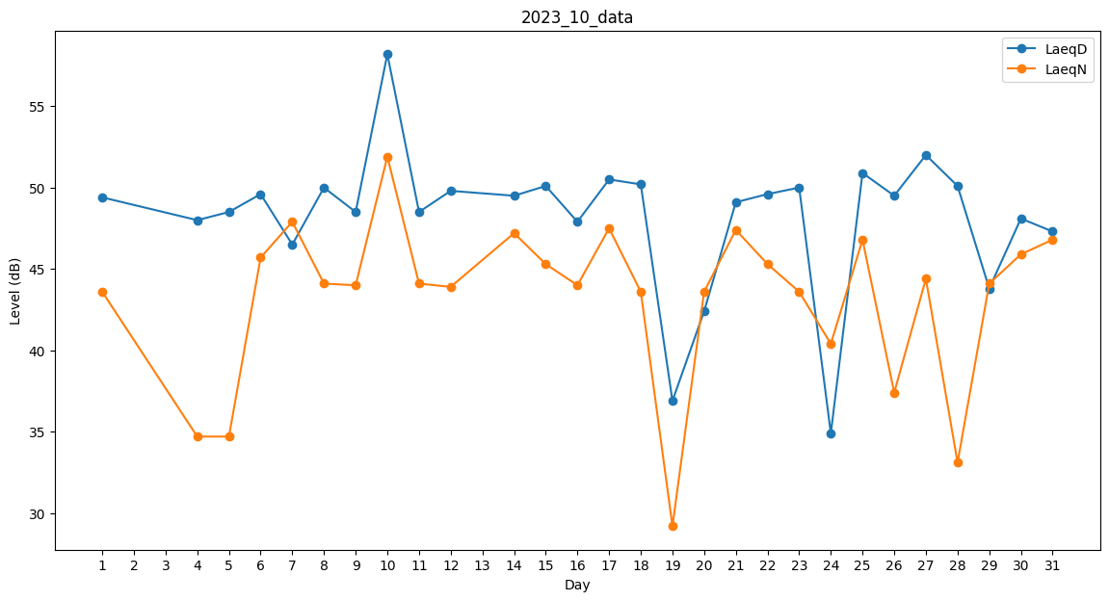
Day | LaeqD | LaeqN
1 | 49.4 | 43.6
2 | 47.6 | 0
3 | 0 | 34.7
4 | 48 | 34.7
5 | 48.5 | 34.7
6 | 49.6 | 45.7
7 | 46.5 | 47.9
8 | 50 | 44.1
9 | 48.5 | 44
10 | 58.2 | 51.9
11 | 48.5 | 44.1
12 | 49.8 | 43.9
13 | 0 | 0
14 | 49.5 | 47.2
15 | 50.1 | 45.3
16 | 47.9 | 44
17 | 50.5 | 47.5
18 | 50.2 | 43.6
19 | 36.9 | 29.2
20 | 42.4 | 43.6
21 | 49.1 | 47.4
22 | 49.6 | 45.3
23 | 50 | 43.6
24 | 34.9 | 40.4
25 | 50.9 | 46.8
26 | 49.5 | 37.4
27 | 52 | 44.4
28 | 50.1 | 33.1
29 | 43.8 | 44.1
30 | 48.1 | 45.9
31 | 47.3 | 46.8

